Sheet1
提 案 書

クリーンギフトセット NXG-BA |  | 参考上代 | ¥580 | 販売価格
 |  | （税別） |  | （税別）
【JAN】 | 4570168130117
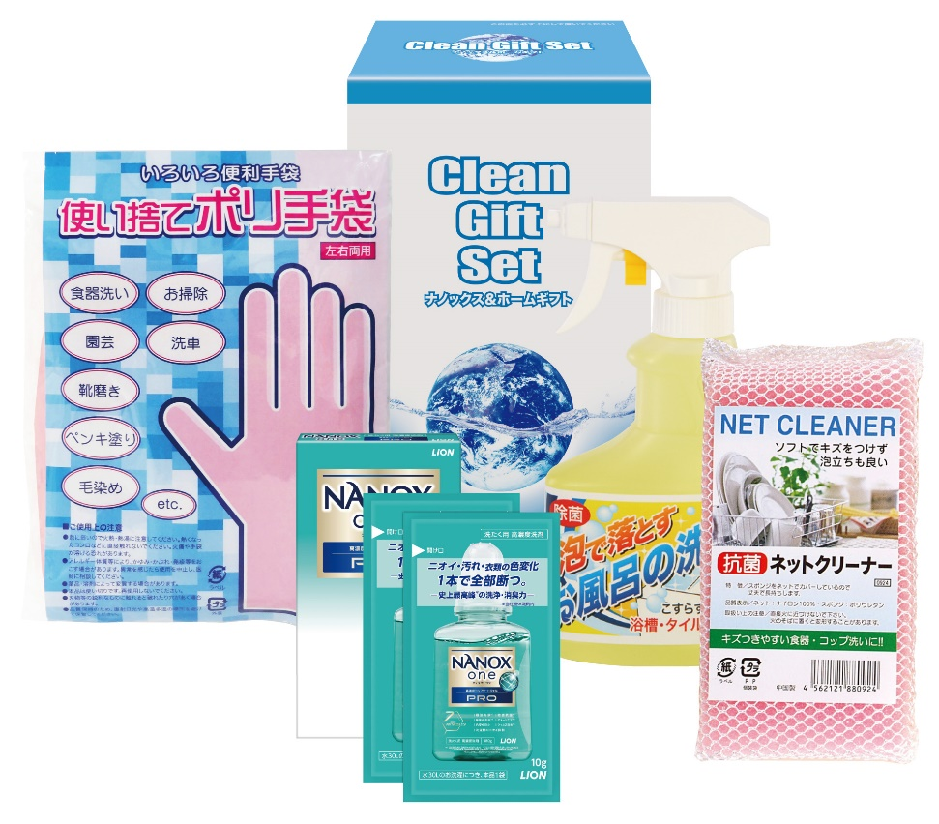 |  |  | 【商品番号】 NXGBA-75 【パッケージサイズ】 118×192×83mm・471ｇ 【個装形態】 化粧箱入 【入数】 24 【セット内容】 NANOX2P（10g×2包）・抗菌ネットクリーナー・使い捨てポリ手袋（4P）・お風呂の洗剤スプレー（300ml）×各1 【商品説明】 贈って喜ばれる毎日の暮らしの生活必需品 【備考】 4点セット 【生産国】 日本・中国

